SOP FORMU
 |  | EB3SOP9_MAKİNE İNTERNET BAĞLANTISI AÇMA TALİMATI |  |  | İLK YAYIM TARİHİ : 16.07.2025
 |  |  |  |  | REV. TARİHİ : -
 |  |  |  |  | DOK. NO : EB3SOP9
 |  | BAKIM VE TEKNİK OPERASYONLAR |  | SOP | REV.: 0 SAY : 1/1
KAPSAM : Makine internet bağlantısı açma talimatını içerir.
DİKKAT! SOP Formunda belirtilen adımların veya ekipmanların dışında çalışma yapmayınız. Farklı bir uygulama ile karşılaştığınızda kesinlikle müdahale etmeyiniz ve mutlaka ilk amirinize bilgi veriniz.
NO | İŞ ADIMI (Prosesin başından sonuna adım adım süreçler anlatılır. Siyah renk ile net ifadeler yazılır.) |  | DİKKAT EDİLECEK HUSUSLAR (Proses adımlarının her birinde Kalite, İş Güvenliği ve Çevre için dikkat edilmesi gereken çok önemli noktalara değinilir. Kaliteye veya Fireye etki edecek konular kırmızı renk, İSGÇ konular mavi renk ile yazılır.) | KULLANILAN EKİPMAN | FOTOĞRAFLAR
1 | Ortak ağda bulunan dosyadan çorlu bakım klasörünün içerindeki ''ASB OTOMASTON IPLERİ'' Adlı Excel dosyası açılıp internet erişimi talep edilen makinenin ipsi bulunur. |  | Extruder servis bağlantısı için ISP ve Servis için tanımlanan 2 ipde bağlantı açılması gerekmektedir.
2 | ITSM portalına giriş yapılır. Bilgi teknolojileri genel yardım seçilir. |  |  |  | 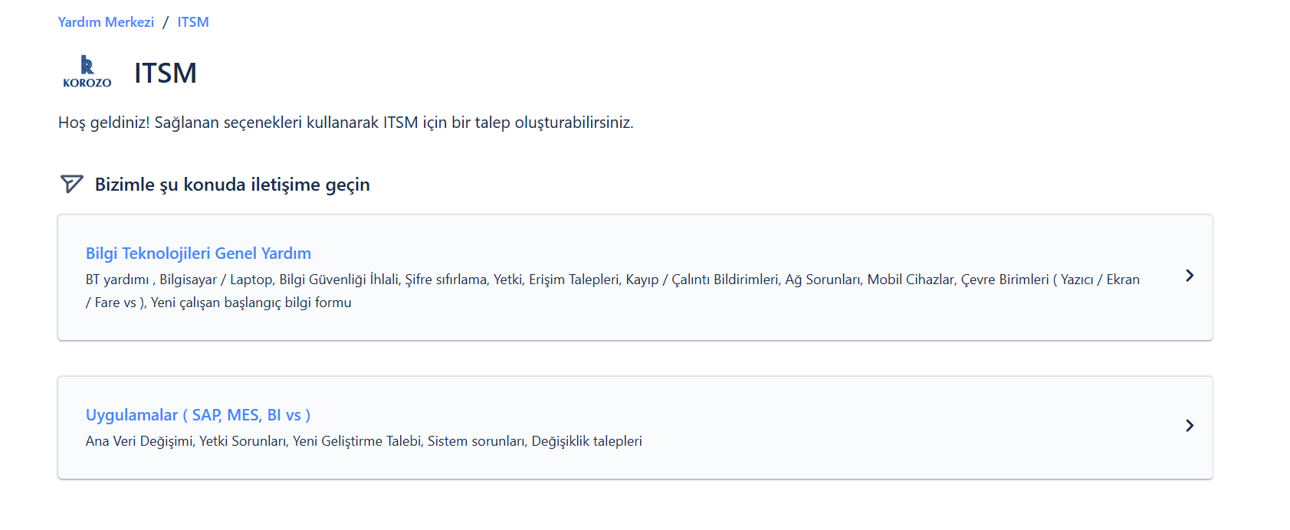
3 | Yetki,Erişim talepleri seçilir. |  |  |  | 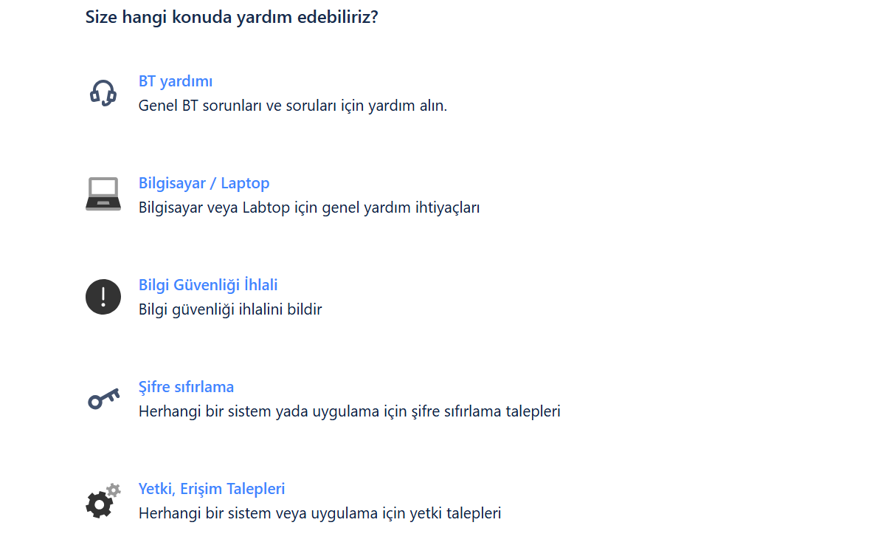
4 | Fotoğrafta belirtildiği şekilde talep oluşturulur ve gönderilir. |  |  |  | 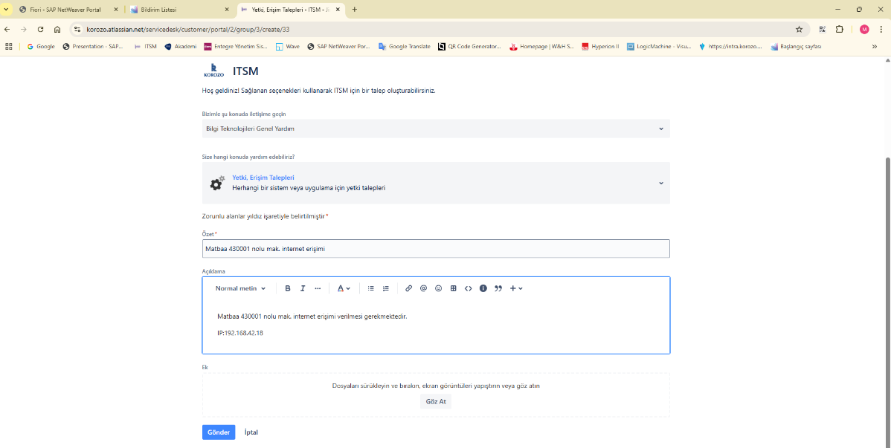
5 | Talep IT tarafından onaylandıktan sonra ilgili makine üzerinden internet/servis bağlantısının çalıştığı test edilerek doğrulanır. |  | Bağlantı testi tamamlanmadan işlemin bittiği varsayılmamalıdır.
6
7
GEREKLİ EL ALETLERİ |  |  | GEREKLİ YARDIMCI EKİPMANLAR |  | GEREKLİ KİŞİSEL KORUYUCU DONANIMLAR
(EK SAYFALARDAKİ BÖLÜME AİT NUMARALAR YAZILMALIDIR) |  |  | (EK SAYFALARDAKİ BÖLÜME AİT NUMARALAR YAZILMALIDIR) |  | (EK SAYFALARDAKİ BÖLÜME AİT NUMARALAR YAZILMALIDIR)
HAZIRLAYAN |  |  | KONTROL EDEN |  | ONAYLAYAN
Mehmet Akif UZUN (BÖLÜM MÜHENDİSİ / ŞEFİ) |  |  | (İSGÇ) | (KALİTE GÜVENCE) | (BÖLÜM MÜDÜRÜ) / (KG VE LABORATUVARLAR MÜDÜRÜ)

